FB-Bestellung
Kunde/Nr.: |  |  |  |  |  | Kom: |  |  |  |  |  |  |  | Bestellung
 |  |  |  |  |  |  |  |  |  |  |  |  |  | Offerte
Strasse: |  |  |  |  |  |  |  |  |  |  |  |  |  | Datum:
PLZ/Ort: |  |  |  |  |  |  |  |  |  |  |  |  | Material:
Tel.: |  |  |  |  |  |  | Sanierung |  |  |  |  |  | Dicke:
Fax: |  |  |  |  |  |  | Neubau |  |  |  |  |  | Farbe:
Lieferung:
Sachb.: |  |  |  |  | Natel: |  |  |  |  |  |  |  | Wunschtermin:

Fensterbänke
Pos. | Stk. | Länge | Tiefe | Bord |  | Stirne | Hinten |  | Neig. | Isol. |  | Bügel |  |  |  | Dollen |  | Preis/Stk.
 |  | a-a |  | Links | Rechts | a | b | c | Grad | mm | d | p. Bank | Total | e | f | p. Bank | Total

Total |  | Stk. |  |  |  |  |  |  |  |  | Bügel |  |  |  | Dollen
 | Bügel Zinkor 3,0 / 60 mm |  |  | Bügel mit Bolzen / Mutter M6 |  |  |  | Bügel zum Kleben |  |  |  | Dila angeheftet |  |  |  | Dila lose

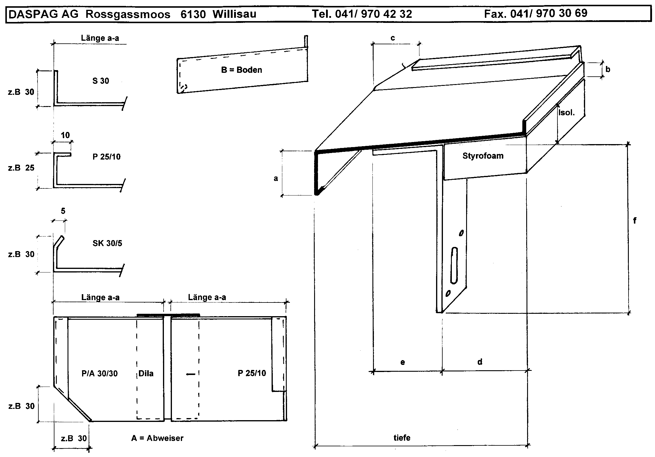
DASPAG AG, Rossgassmoos, 6130 Willisau ( 041 970 42 32 6 041 970 30 69 * daspag@daspag.ch

 |  |  |  |  |  |  |  |  |  |  |  |  | 0 |  |  |  | 0

